IK PREVENTIVE MACHINE
PT.TRIVINDO PRIMA MANDIRI
INTRUKSI KERJA

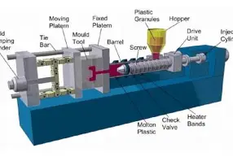
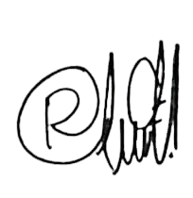
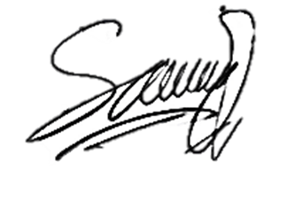
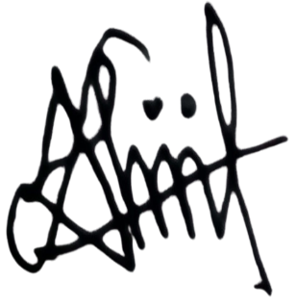
NO. IK |  | : | TPM-IK-MTN-002 | SEKSI : Dept. Maintenance |  |  |  |  |  | ILUSTRASI : |  | Disetujui |  | Diperiksa |  |  | Dibuat
TANGGAL |  | : | 18 DESEMBER 2024 | PREVENTIVE MACHINE
REVISI NO. |  | : | 0

PAGE |  |  | : 1 From 1 |  |  |  |  |  |  |  |  | HENKI |  | HENKI |  |  | SAIFUL

MULAI
NO | URUTAN KERJA |  |  |  |  | KEY POINT |  |  |  |  |  | ILUSTRASI GAMBAR
1 |  |  |  |  |  | 1. Siapkan Alat Kerja : |  |  |  |  |  | 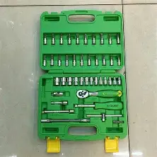 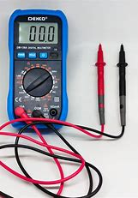 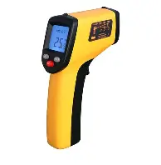 
 |  |  |  |  |  | Kunci Ring Pass 1 Set, Kunci Shock 1 Set, Kunci L 1 Set, Kunci Inggris 12inc, Avo Meter, Pompa grease
 |  |  |  |  |  | manual, dan Infra Red Thermometer.

KABEL HEATER
2 |  |  |  |  |  | 2. Heater Barrel |  |  |  |  |  | 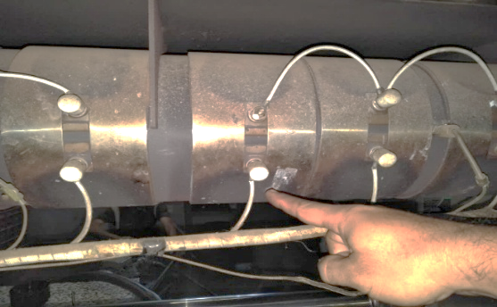
 |  |  |  |  |  | a. Matikan power mesin ( lokasi di panel mesin ).
 |  |  |  |  |  | b. Buka cover heater barrel menggunakan kunci inggris.
 |  |  |  |  |  | c. Cek kabel heater ( kabel harus terpasang dengan benar pada terminal baut band heater, mur terminal band heater
PERSIAPAN ALAT KERJA
 |  |  |  |  |  | harus kencang ). Pastikan tidak ada kabel yang terkelupas / ada sambungan kabel yang tidak terisolasi dengan baik.
SSR
 |  |  |  |  |  | d. Cek Instalasi Thermocouple , pastikan thermocouple terpasang dengan baik. |  |  |  |  |  | 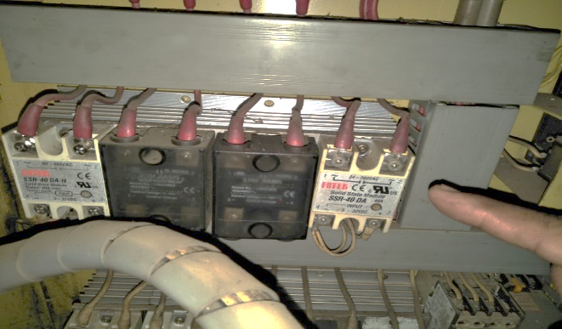
 |  |  |  |  |  | e. Cek Instalasi SSR Pastikan baut SSR terpasang dengan baik ( baut harus kencang ).
 |  |  |  |  |  | f. Cek Kontaktor untuk power heater
 |  |  |  |  |  | - Cek baut kontaktor, pastikan baut terpasang dengan kencang.
 |  |  |  |  |  | - Cek kontaktor magnet
 |  |  |  |  |  | - Cek temperature controller, pastikan temperature controller berfungsi dengan baik.
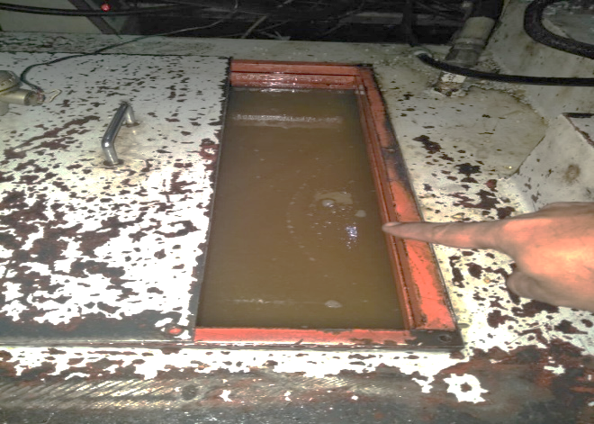
TANGKI OLI HIDROLIK
3 |  |  |  |  |  | 3. Hidrolik System
 |  |  |  |  |  | a. Buka cover oli tangki hidrolik menggunakan kunci L.
MELAKUKAN PREVENTIF MESIN
 |  |  |  |  |  | b. Kuras oli hidrolik menggunakan selang dan simpan kedalam drum kosong.
 |  |  |  |  |  | c. Bersihkan tangki oli ( pastikan tidak ada kotoran didalam tangki oli ).
HASIL
PERBAIKAN
NG
OK
 |  |  |  |  |  | d. Bersihkan strainer oli hidrolik.
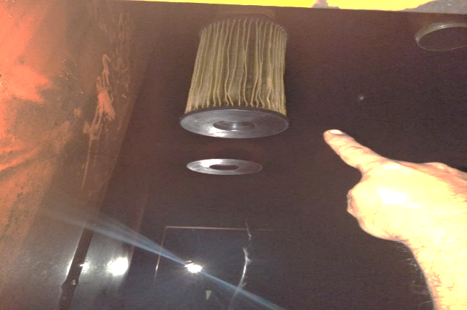
STRAINER
 |  |  |  |  |  | e. Pasang strainer yang sudah dibersihkan.
 |  |  |  |  |  | f. Isi kembali tangki dengan oli yang baru, lalu tutup kembali cover oli tangki hidrolik.
 |  |  |  |  |  | g. Cek Solinoid valve, pastikan baut socket solinoid terpasang.
 |  |  |  |  |  | h. Cek heat exchanger, pastikan supply air ke heat exchanger tidak bocor dan heat exchanger tidak mampet.
 |  |  |  |  |  | i. Cek cilinder hydrolik, pastikan seal tidak bocor.
 |  |  |  |  |  | j. Cek motor pompa hidrolik, pastikan pompa tidak noise.
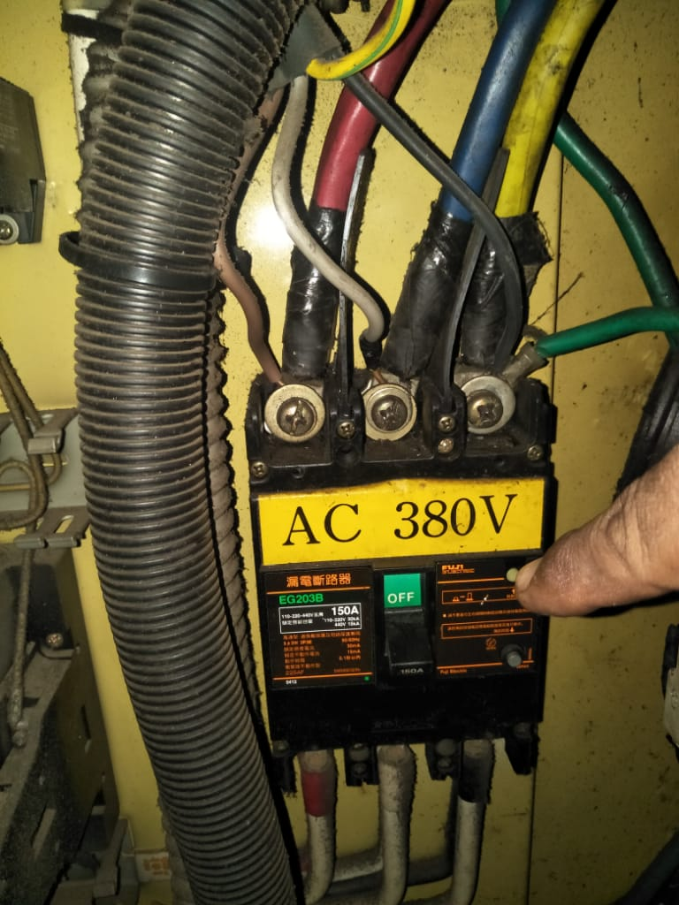
MAIN BREAKER
4 |  |  |  |  |  | 4. Elektrik
 |  |  |  |  |  | a. Cek main breaker, tegangan input RST 380 V ± 10 V menggunakan Avo meter.
S
 |  |  |  |  |  | b. Cek power supply out put 24 Vdc, 12 Vdc dan 5 Vdc, pastikan tegangan out put sesuai name plate
 |  |  |  |  |  | power supply ± 2 V.
 |  |  |  |  |  | c. Cek exhaust fan, pastikan tidak kotor dan berfungsi baik.
 |  |  |  |  |  | d. Cek baut - baut, kontaktor magnet, relay, SSR, terminal block,pastikan baut terpasang dengan baik dan kencang.
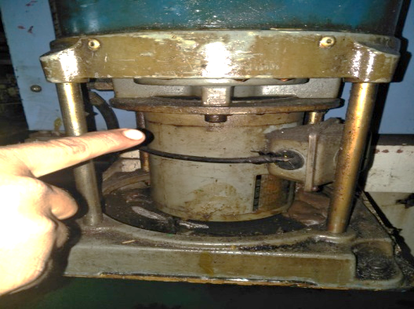
POMPA GREASE
5 |  |  |  |  |  | 5. Lubrikasi System
 |  |  |  |  |  | a. Cek pompa grease / oli pompa grease / pompa oli lubrikasi, pastikan pompa berfungsi dengan baik.
ISI CHECK LIST PERAWATAN BERKALA
 |  |  |  |  |  | b. Cek selang - selang grease / selang - selang oli lubrikasi, pastikan selang tidak bocor / pecah dan terpasang pada
 |  |  |  |  |  | neaple lubrikasi
 |  |  |  |  |  | c. Cek distributor grease / cek distributor oli lubrikasi, pastikan distributor berfungsi baik.
 |  |  |  |  |  | d. Cek pressure gate, pastikan berfungsi baik.

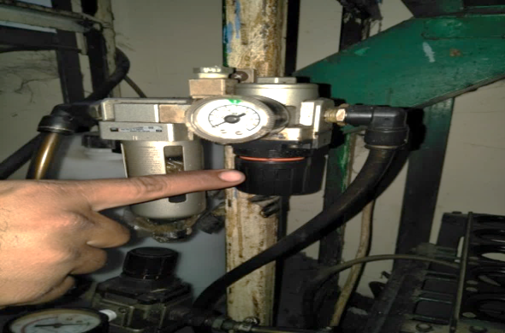
AIR REGULATOR
6 |  |  |  |  |  | 6. Pneumatik System
 |  |  |  |  |  | a. Cek air filter, pastikan tidak kotor dan berfungsi baik.
 |  |  |  |  |  | b. Cek air regulator, pastikan berfungsi baik.
SELESAI
 |  |  |  |  |  | c. Cek air lubrikator, pastikan terisi oli dan berfungsi baik.
 |  |  |  |  |  | d. Cek air solinoid valve, pastikan baut socket terpasang dengan baik
 |  |  |  |  |  | e. Cek selang - selang angin, pastikan tidak kotor.

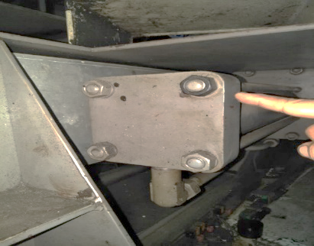
BAUT & NUT
7 |  |  |  |  |  | 7. Mekanik
 |  |  |  |  |  | a. Cek baut - baut & nut menggunakan Kunci Inggris, pastikan baut tidak kendor.
 |  |  |  |  |  | b. Pengecekan toggle set, pastikan pin toggle tidak noise pada saat digerakkan.

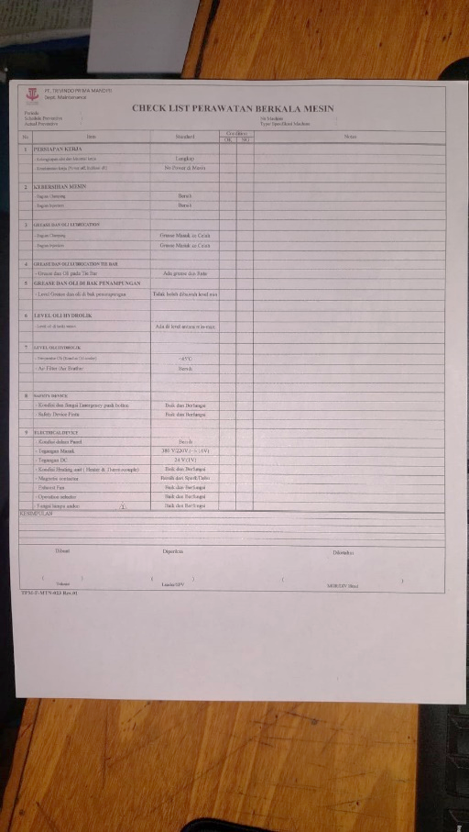
8 |  |  |  |  |  | 8. Abnormality saat pengecekan
 |  |  |  |  |  | a. Jika ditemukan abnormality saat pengecekan maka lakukan perbaikan
 |  |  |  |  |  | Apabila perbaikan memerlukan persetujuan dari atasan maka informasikan ke pimpinan kerja.
 |  |  |  |  |  | Catat problem yang ditemukan dan catat hasil perbaikan pada check sheet
 |  |  |  |  |  | b. Jika hasil cek OK maka lakukan pencatatan pada check sheet harian

CHECK LIST PERAWATAN BERKALA MESIN
9 |  |  |  |  |  | 9. Isi checklist perawatan berkala mesin
 |  |  |  |  |  | a. isi checklist dengan benar dan teliti

CATATAN PERUBAHAN (REVISI) |  |  |  |  |  |  |  | HAL PENTING YANG HARUS DIPERHATIKAN
NO | TANGGAL |  | PERUBAHAN (REVISI) | DIUBAH | DIPERIKSA |  | DISETUJUI | S | : Safety |  |  |  | PENGGUNAAN PERLENGKAPAN KESELAMATAN KERJA
0 | 18.12.24 |  | Instruksi Kerja Baru | Saiful | Henki |  | Henki | Q | : Quality |  | Jika terjadi Abnormality saat cek maka lakukan perbaikan
1 |  |  |  |  |  |  |  | C | : Cost |  | Jika pada saat proses perbaikan tidak bisa dilakukan maka informasikan |  |  |  | o | MASKER
2 |  |  |  |  |  |  |  | D | : Delivery |  | ke pimpinan kerja |  |  |  | þ | SEPATU KERJA
3 |  |  |  |  |  |  |  | M | : Moral |  |  |  |  |  | þ | SARUNG TANGAN
4 |  |  |  |  |  |  |  | H | : Health |  |  |  |  |  | þ | HELM SAFETY
5 |  |  |  |  |  |  |  | E | : Environment |  |  |  |  |  | o | KACAMATA

